Worksheet
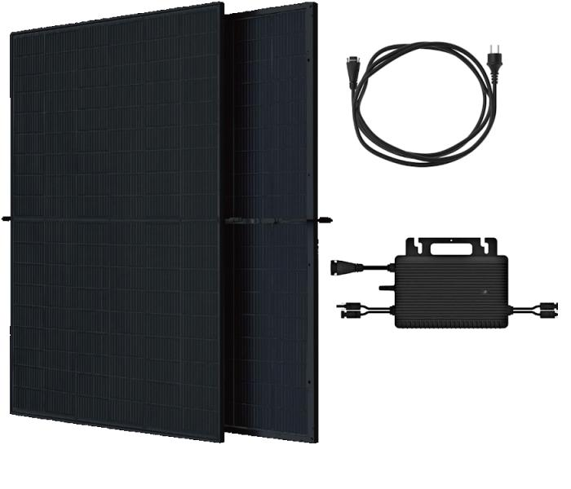
Technaxx Bifaziales Solar Balkonkraftwerk 800W WiFi TX-354

Artikelnummer | 5421 |  | VE | 10
EAN | 4260101732101 |  | Stück pro Palette | Keine Angabe
Zollnummer | 85018000 |  | Lagen Pro Palette | 10

Abmessungen - Artikel
Länge(cm) | Breite(cm) | Höhe(cm) | Gewicht(g)
176.4 | 113.4 | 3 | 55000

Abmessungen - Artikelverpackung
Länge(cm) | Breite(cm) | Höhe(cm) | Leergewicht(g) | Gewicht(g) Artikel+Verpackung
184.5 | 120 | 10 | 0 | 58000

Abmessungen - VE Karton (Masterkarton)
Länge(cm) | Breite(cm) | Höhe(cm) | Gewicht(g)
185 | 120 | 117 | 580000

Verpackung - Bestandteile
Rest Zubehör (g) | Papier/Pappe (g) | Styropor (g) | Kunstst. Hohlkörper(g) | Kunstst. Folien(g) | Materialverbunde (g)
0 | 0 | 0 | 0 | 0 | 0

Weiterführende Informationen
Technaxx Reseller Portal

